Selenium TestCases

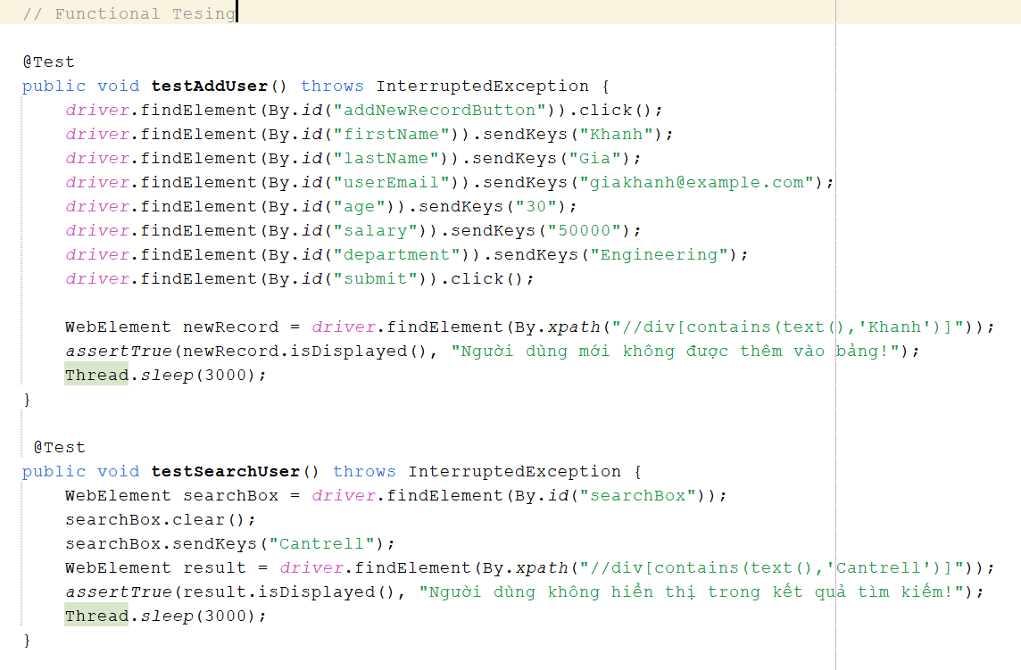
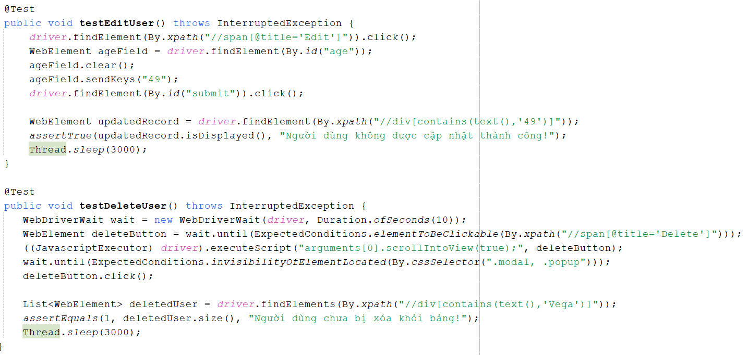
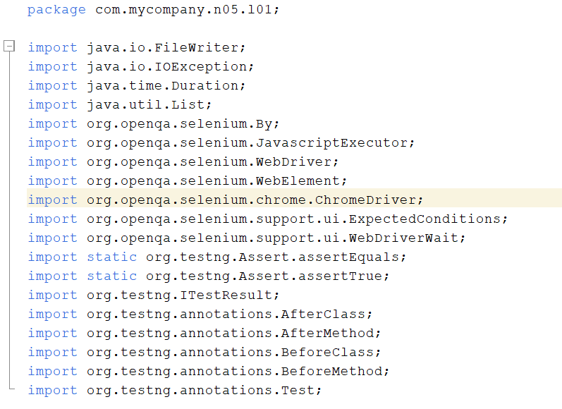
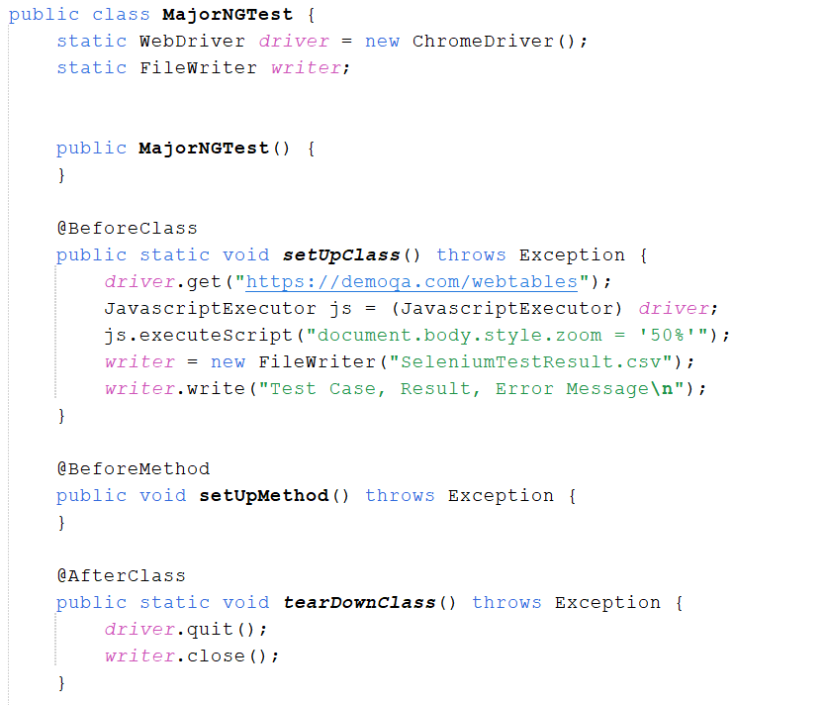
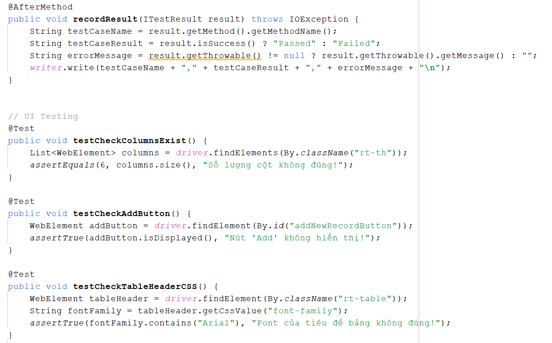
Testcase ID | Description | Expected Result | Note
UI Testing (URL: https://demoqa.com/webtables)
testCheckColumnsExist | Kiểm tra số lượng cột trong bảng khớp với mong đợi | Số lượng cột trong bảng phải là 6 | Khánh
testCheckAddButton | Kiểm tra nút "Add" hiển thị trên giao diện | Nút "Add" hiển thị thành công | Khánh
testCheckTableHeaderCSS | Kiểm tra Font của tiêu đề bảng | Font của tiêu đề bảng phải chứa "Arial" | Khánh
testPageTitle | Kiểm tra tiêu đề của trang khớp với tiêu đề mong đợi | Tiêu đề của trang phải là "DEMOQA" | Khánh
testPageURL | Kiểm tra URL của trang khớp với URL mong đợi | URL của trang phải là "https://demoqa.com/webtables" | Khánh
Functional Testing (URL: https://demoqa.com/webtables)
testAddUser | Thêm người dùng mới vào bảng | Người dùng mới được thêm vào bảng thành công | Khánh
testSearchUser | Tìm kiếm người dùng bằng tên | Thông tin của người dùng có tên "Cantrell" hiển thị thành công trong kết quả tìm kiếm | Khánh
testEditUser | Chỉnh sửa tuổi của người dùng có tên Cantrell từ 45 sang 49 | Tuổi của người dùng có tên Cantrell phải được cập nhật thành công | Khánh
testDeleteUser | Xóa người dùng có tên Vega khỏi bảng | Người dùng bị xóa khỏi bảng thành công sau khi nhấn nút xóa | Khánh
testSortByAge | Sắp xếp bảng theo độ tuổi của người dùng từ cao xuống thấp | Bảng phải được sắp xếp theo tuổi, người dùng có tuổi 49 phải xuất hiện đầu tiên | Khánh

